Infos
Calcul du bilan "dynamique" d'une FDES selon la RE2020

2023-05-15 | V2 | ajout +A2 (et onglet résultat A2)
2022-06-02 | V1 | Version initiale

Licence publique générale GNU (GNU GPL), version 3

par Guillaume Meunier

â HOW-TO â

Etapes 1 :
chercher sur INIES le produit |  |  | https://www.inies.fr/
Etape 2 :
Dans l'onglet "Unité fonctionnelle" trouver la DVR
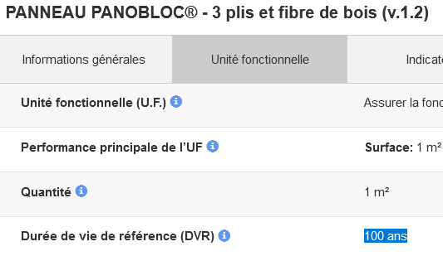

Etape 3a :
voir dans l'onglet "Indicateurs" de quelle norme il s'agit ? (+A1 ou +A2)

Etape 3b :
Toujjours dans l'onglet "Indicateurs" COPIER-COLLER les valeurs du réchauffement climatique

Etape 4 :
coller le CTRL C dans la partie rose de l'onglet "Interface" ici

Etape 5 (seulement si norme +A1) :
Faire de même avec le Module D dans "Afficher les phases optionnelles sur INIES

Calcul +A1
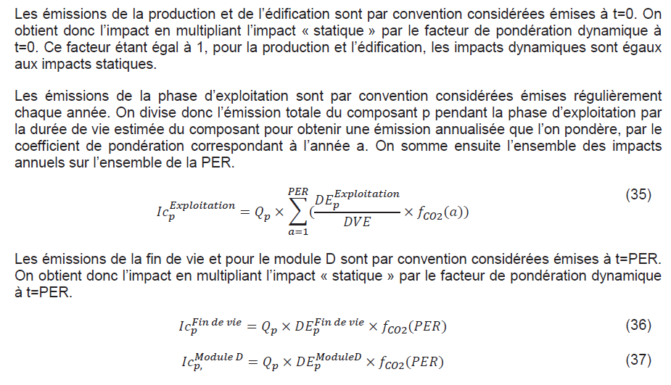
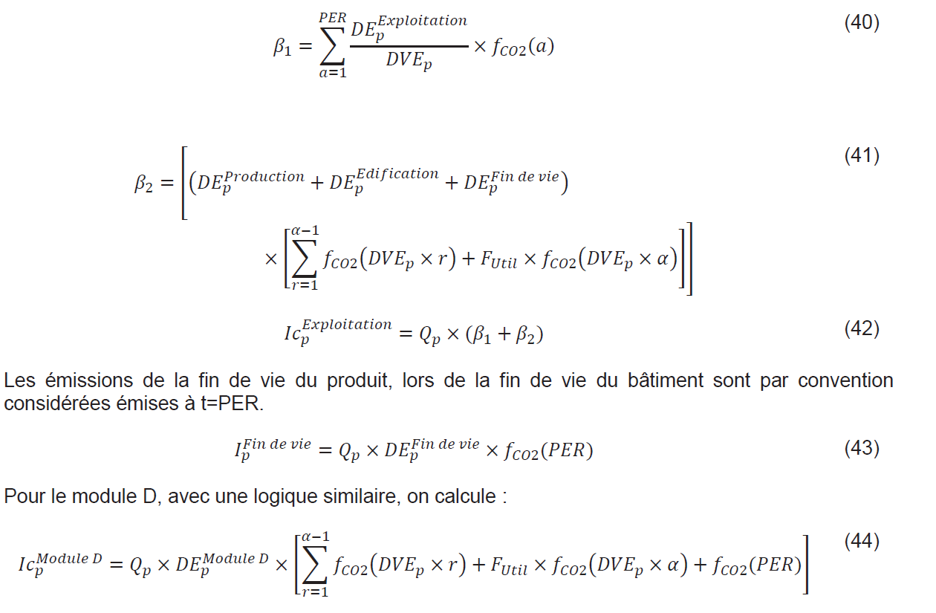
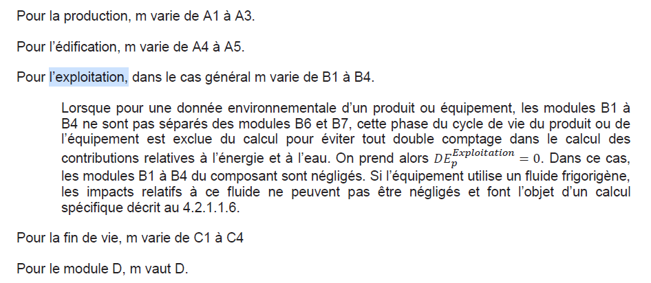
 | ALPHA= | 0 |  | Futil= | 0.5 |  | PER = | 50 | ans | DVE= | 100 | ans

 | Année | 0 | 1 | 2 | 3 | 4 | 5 | 6 | 7 | 8 | 9 | 10 | 11 | 12 | 13 | 14 | 15 | 16 | 17 | 18 | 19 | 20 | 21 | 22 | 23 | 24 | 25 | 26 | 27 | 28 | 29 | 30 | 31 | 32 | 33 | 34 | 35 | 36 | 37 | 38 | 39 | 40 | 41 | 42 | 43 | 44 | 45 | 46 | 47 | 48 | 49 | 50
 | Coef dyn. Art. 11 | 1 | 0.992 | 0.984 | 0.976 | 0.969 | 0.961 | 0.953 | 0.945 | 0.937 | 0.929 | 0.921 | 0.913 | 0.905 | 0.897 | 0.889 | 0.88 | 0.872 | 0.864 | 0.856 | 0.848 | 0.84 | 0.831 | 0.823 | 0.815 | 0.806 | 0.798 | 0.79 | 0.781 | 0.773 | 0.764 | 0.756 | 0.747 | 0.739 | 0.73 | 0.721 | 0.713 | 0.704 | 0.695 | 0.686 | 0.678 | 0.669 | 0.66 | 0.651 | 0.642 | 0.633 | 0.624 | 0.615 | 0.606 | 0.597 | 0.587 | 0.578
 | Statique | -29.58 | 0 | 0 | 0 | 0 | 0 | 0 | 0 | 0 | 0 | 0 | 0 | 0 | 0 | 0 | 0 | 0 | 0 | 0 | 0 | 0 | 0 | 0 | 0 | 0 | 0 | 0 | 0 | 0 | 0 | 0 | 0 | 0 | 0 | 0 | 0 | 0 | 0 | 0 | 0 | 0 | 0 | 0 | 0 | 0 | 0 | 0 | 0 | 0 | 0 | 28.55
 | Dynamique | -29.58 | 0 | 0 | 0 | 0 | 0 | 0 | 0 | 0 | 0 | 0 | 0 | 0 | 0 | 0 | 0 | 0 | 0 | 0 | 0 | 0 | 0 | 0 | 0 | 0 | 0 | 0 | 0 | 0 | 0 | 0 | 0 | 0 | 0 | 0 | 0 | 0 | 0 | 0 | 0 | 0 | 0 | 0 | 0 | 0 | 0 | 0 | 0 | 0 | 0 | 16.5019
 | renouvellement ? (oui/non) |  | 0 | 0 | 0 | 0 | 0 | 0 | 0 | 0 | 0 | 0 | 0 | 0 | 0 | 0 | 0 | 0 | 0 | 0 | 0 | 0 | 0 | 0 | 0 | 0 | 0 | 0 | 0 | 0 | 0 | 0 | 0 | 0 | 0 | 0 | 0 | 0 | 0 | 0 | 0 | 0 | 0 | 0 | 0 | 0 | 0 | 0 | 0 | 0 | 0 | 0
 | relicat ? (1/Valeur) |  | 1.0 | 1.0 | 1.0 | 1.0 | 1.0 | 1.0 | 1.0 | 1.0 | 1.0 | 1.0 | 1.0 | 1.0 | 1.0 | 1.0 | 1.0 | 1.0 | 1.0 | 1.0 | 1.0 | 1.0 | 1.0 | 1.0 | 1.0 | 1.0 | 1.0 | 1.0 | 1.0 | 1.0 | 1.0 | 1.0 | 1.0 | 1.0 | 1.0 | 1.0 | 1.0 | 1.0 | 1.0 | 1.0 | 1.0 | 1.0 | 1.0 | 1.0 | 1.0 | 1.0 | 1.0 | 1.0 | 1.0 | 1.0 | 1.0 | 1.0
 | Statique | 0 | 0 | 0 | 0 | 0 | 0 | 0 | 0 | 0 | 0 | 0 | 0 | 0 | 0 | 0 | 0 | 0 | 0 | 0 | 0 | 0 | 0 | 0 | 0 | 0 | 0 | 0 | 0 | 0 | 0 | 0 | 0 | 0 | 0 | 0 | 0 | 0 | 0 | 0 | 0 | 0 | 0 | 0 | 0 | 0 | 0 | 0 | 0 | 0 | 0 | 0
 | Dynamique | 0.0 | 0.0 | 0.0 | 0.0 | 0.0 | 0.0 | 0.0 | 0.0 | 0.0 | 0.0 | 0.0 | 0.0 | 0.0 | 0.0 | 0.0 | 0.0 | 0.0 | 0.0 | 0.0 | 0.0 | 0.0 | 0.0 | 0.0 | 0.0 | 0.0 | 0.0 | 0.0 | 0.0 | 0.0 | 0.0 | 0.0 | 0.0 | 0.0 | 0.0 | 0.0 | 0.0 | 0.0 | 0.0 | 0.0 | 0.0 | 0.0 | 0.0 | 0.0 | 0.0 | 0.0 | 0.0 | 0.0 | 0.0 | 0.0 | 0.0 | 0.0
-13.1 | TOTAL | -29.6 | 0.0 | 0.0 | 0.0 | 0.0 | 0.0 | 0.0 | 0.0 | 0.0 | 0.0 | 0.0 | 0.0 | 0.0 | 0.0 | 0.0 | 0.0 | 0.0 | 0.0 | 0.0 | 0.0 | 0.0 | 0.0 | 0.0 | 0.0 | 0.0 | 0.0 | 0.0 | 0.0 | 0.0 | 0.0 | 0.0 | 0.0 | 0.0 | 0.0 | 0.0 | 0.0 | 0.0 | 0.0 | 0.0 | 0.0 | 0.0 | 0.0 | 0.0 | 0.0 | 0.0 | 0.0 | 0.0 | 0.0 | 0.0 | 0.0 | 16.5
0 | Mod D Renouv ? |  | 0 | 0 | 0 | 0 | 0 | 0 | 0 | 0 | 0 | 0 | 0 | 0 | 0 | 0 | 0 | 0 | 0 | 0 | 0 | 0 | 0 | 0 | 0 | 0 | 0 | 0 | 0 | 0 | 0 | 0 | 0 | 0 | 0 | 0 | 0 | 0 | 0 | 0 | 0 | 0 | 0 | 0 | 0 | 0 | 0 | 0 | 0 | 0 | 0 | 0
-13.1 | TOTAL + ModD
 | Page 65 |  |  |  |  |  |  |  |  |  |  |  | Page 66

Interface +A2 resultats
 | Total cycle de vie | D-Bénéfices et charges au-delà des frontières du système | Chiffres | "." -> "," | cherche point | Chiffres | "." -> "," | cherche point | ↓ COPIER COLLER ICI LES 4 LIGNES | Étape de production | Étape du processus de construction | B1-Utilisation | B2-Maintenance | B3-Réparation | B4-Remplacement | B5-Réhabilitation | B6-Utilisation de l’énergie durant l’étape d’utilisation | B7-Utilisation de l’eau durant l’étape d’utilisation | Étape d’utilisation | Étape de fin de vie | Total cycle de vie | D-Bénéfices et charges au-delà des frontières du système
Changement climatique - total (kg CO2 eq.) | 167 | -233 | 167 | 1,67e+2 | 2.00 | -233 | -2,33e+2 | 3.00 | Changement climatique - total (kg CO2 eq.) | -6.04e+2 | 1.38e+1 | 0.00e+0 | 0.00e+0 | 0.00e+0 | 0.00e+0 | 0.00e+0 | 0.00e+0 | 0.00e+0 | 0.00e+0 | 7.58e+2 | 1.67e+2 | -2.33e+2
Changement climatique - fossil (kg CO2 eq.) | 150 | -225 | 150 | 1,50e+2 | 2.00 | -225 | -2,25e+2 | 3.00 | Changement climatique - fossil (kg CO2 eq.) | 1.03e+2 | 1.35e+1 | 0.00e+0 | 0.00e+0 | 0.00e+0 | 0.00e+0 | 0.00e+0 | 0.00e+0 | 0.00e+0 | 0.00e+0 | 3.33e+1 | 1.50e+2 | -2.25e+2
Changement climatique - biogénique (kg CO2 eq.) | 16.7 | -8.35 | 16.7 | 1,67e+1 | 2.00 | -8.35 | -8,35e+0 | 3.00 | Changement climatique - biogénique (kg CO2 eq.) | -7.08e+2 | 3.06e-1 | 0.00e+0 | 0.00e+0 | 0.00e+0 | 0.00e+0 | 0.00e+0 | 0.00e+0 | 0.00e+0 | 0.00e+0 | 7.24e+2 | 1.67e+1 | -8.35e+0
Changement climatique - occupation des sols et transformation de l'occupation des sols (kg CO2 eq.) | 0.108 | -0.0601 | 0.108 | 1,08e-1 | 2.00 | -0.0601 | -6,01e-2 | 3.00 | Changement climatique - occupation des sols et transformation de l'occupation des sols (kg CO2 eq.) | 1.03e-1 | 4.60e-4 | 0.00e+0 | 0.00e+0 | 0.00e+0 | 0.00e+0 | 0.00e+0 | 0.00e+0 | 0.00e+0 | 0.00e+0 | 4.38e-3 | 1.08e-1 | -6.01e-2
 |  |  |  |  |  |  |  |  | cherche point | 3.00 | 2.00 | 2.00 | 2.00 | 2.00 | 2.00 | 2.00 | 2.00 | 2.00 | 2.00 | 2.00 | 2.00 | 3.00
A améliorer
 |  |  |  |  |  |  |  |  | cherche point | 2.00 | 2.00 | 2.00 | 2.00 | 2.00 | 2.00 | 2.00 | 2.00 | 2.00 | 2.00 | 2.00 | 2.00 | 3.00
 |  |  |  |  |  |  |  |  | cherche point | 3.00 | 2.00 | 2.00 | 2.00 | 2.00 | 2.00 | 2.00 | 2.00 | 2.00 | 2.00 | 2.00 | 2.00 | 3.00
 |  |  |  |  |  |  |  |  | cherche point | 2.00 | 2.00 | 2.00 | 2.00 | 2.00 | 2.00 | 2.00 | 2.00 | 2.00 | 2.00 | 2.00 | 2.00 | 3.00
 |  |  |  |  |  |  |  |  | "." -> "," | -6,04e+2 | 1,38e+1 | 0,00e+0 | 0,00e+0 | 0,00e+0 | 0,00e+0 | 0,00e+0 | 0,00e+0 | 0,00e+0 | 0,00e+0 | 7,58e+2 | 1,67e+2 | -2,33e+2
 |  |  |  |  |  |  |  |  | "." -> "," | 1,03e+2 | 1,35e+1 | 0,00e+0 | 0,00e+0 | 0,00e+0 | 0,00e+0 | 0,00e+0 | 0,00e+0 | 0,00e+0 | 0,00e+0 | 3,33e+1 | 1,50e+2 | -2,25e+2
 |  |  |  |  |  |  |  |  | "." -> "," | -7,08e+2 | 3,06e-1 | 0,00e+0 | 0,00e+0 | 0,00e+0 | 0,00e+0 | 0,00e+0 | 0,00e+0 | 0,00e+0 | 0,00e+0 | 7,24e+2 | 1,67e+1 | -8,35e+0
 |  |  |  |  |  |  |  |  | "." -> "," | 1,03e-1 | 4,60e-4 | 0,00e+0 | 0,00e+0 | 0,00e+0 | 0,00e+0 | 0,00e+0 | 0,00e+0 | 0,00e+0 | 0,00e+0 | 4,38e-3 | 1,08e-1 | -6,01e-2
 |  |  |  |  |  |  |  |  | Chiffres | -604 | 13.8 | 0 | 0 | 0 | 0 | 0 | 0 | 0 | 0 | 758 | 167 | -233
 |  |  |  |  |  |  |  |  | Chiffres | 103 | 13.5 | 0 | 0 | 0 | 0 | 0 | 0 | 0 | 0 | 33.3 | 150 | -225
 |  |  |  |  |  |  |  |  | Chiffres | -708 | 0.306 | 0 | 0 | 0 | 0 | 0 | 0 | 0 | 0 | 724 | 16.7 | -8.35
 |  |  |  |  |  |  |  |  | Chiffres | 0.103 | 0.00046 | 0 | 0 | 0 | 0 | 0 | 0 | 0 | 0 | 0.00438 | 0.108 | -0.0601

 |  |  |  |  |  |  |  |  |  | Total | Fossil | Biogénique | Occupation sols
 |  |  |  |  |  |  |  |  | 0 | 0 | 0 | 0 | 0
 |  |  |  |  |  |  |  |  | 1 | -590.2 | 116.5 | -707.694 | 0.10346
 |  |  |  |  |  |  |  |  | 49 | -590.2 | 116.5 | -707.694 | 0.10346
 |  |  |  |  |  |  |  |  | 50 | 167.8 | 149.8 | 16.306 | 0.10784

